1-3
Урок 1
Лекция
Есть понятие концепции баз данных, а есть понятие субд (системы управления базами данных) |  | Есть понятие концепции баз данных, а есть понятие субд (системы управления базами данных). Таким образом, изучая субд не зная концепции баз данных, все равно что изучение математики через калькулятор. | 00:01:19
Иерархическая модель хранения данных |  | 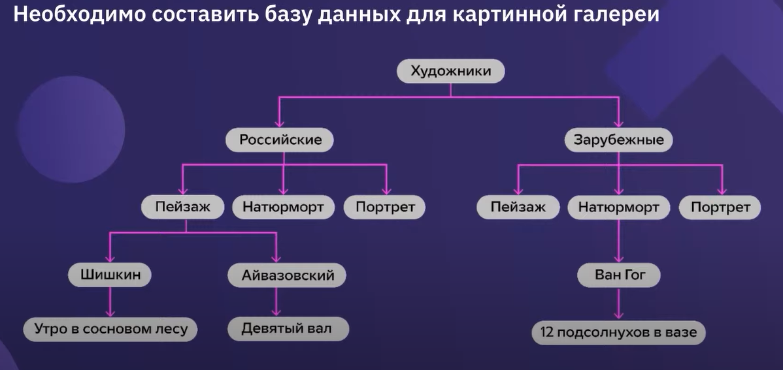 | 00:07:19
Иерархическая модель хранения данных |  | Ограничения 1 Несколько разных авторов для одного элемента базы данных (например картина в картинной галерее) 2 Несколько жанров То есть чтобы найти конкретного автора или жанр придется посмотреть все секции базы, которые могут содержать искому информацию | 00:07:39 00:08:49
Иерархическая модель хранения данных |  | Главное ограничение иерархической структуры — отсутствие гибкости. Она сразу определяет сценарий использования данных. | 00:11:35
Иерархическая модель хранения данных | 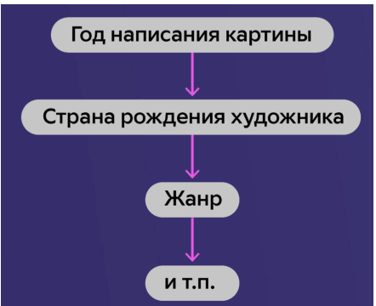 | Чем выше в иерархии расположена нужная нам информация, тем удобнее пользоваться этой иерархической структурой.
Реляционные базы данных | 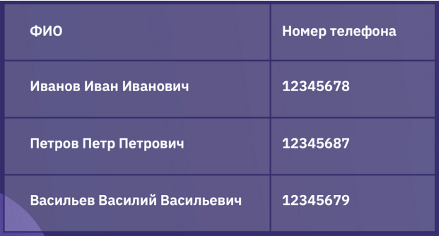 | Проблемы 1 У человека несколько номеров телефона → добавить столбик «дополнительный номер телефона». 2 Пустые ячейки (трата пространства из-за пустых ячеек). 3 У разных людей может быть разное количество номеров.
 |  | Решение 1 Распространить таблицу не в ширь, а в длину. Одна строка — один телефонный номер с ФИО и комментариями. 2 Экономить пространство и не растягивать таблицу из-за одного человека. Новые проблемы 1 Информация дублируется. Если хранить ещё адрес, дату рождения и другую дополнительную информацию, она будет дублироваться в каждой ячейке с новым номером телефона одного человека. Если меняется адрес человека, придётся менять адрес в каждой из строк вручную. 2 Слишком большой объём данных. | 00:41:00
 |  | Решение Сделать дополнительную таблицу с дублирующейся информацией. 1 База данных занимает меньше места. 2 Информация по человеку хранится в основной таблице, одна строка соответствует одному человеку. 3 Для связи с конкретным человеком используем дополнительную таблицу с номерами телефонов. | 00:45:56
 |  | Новые проблемы Люди с одинаковыми ФИО неразличимы: в дополнительной таблице нет информации, по которой их можно было бы различить. Решение Добавить уникальные идентификаторы и по ним связывать таблицы между собой. | 00:55:33 00:57:33
Реляционные базы данных (от англ. Relation – связь) — базы данных, в которых данные распределены по отдельным, но связанным между собой таблицам. | Важно! При связке нескольких таблиц необходим уникальный идентификатор. | Первичный ключ — ID, уникальная информация, которая позволяет идентифицировать каждую конкретную запись таблицы. Внешний ключ — ID из дополнительной таблицы (уже не уникальный). Позволяет найти информацию из основной таблицы. | 01:00:40

Урок 2
Лекция
Поля/атрибуты таблицы (атрибуты базы данных) | 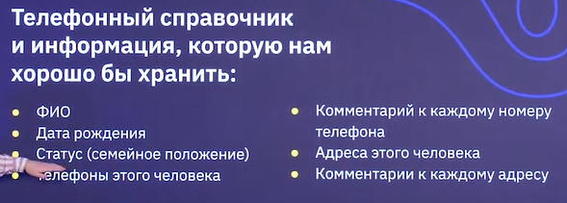 | Атрибуты базы данных Важно! Базы данных нужны для хранения, обработки и быстрого извлечени необходимой информации. | 00:03:38
Задача 1. Вывести (выбрать) все данные из таблицы «Общий список» |  | Под словом вывести можно понимать "распечатать"/"создать копию в виде таблицы" Решение задачи: Вручную скопировать всю таблицу | 00:09:22
Задача 2. Вывести (выбрать) столбцы «ФИО», «Тел», «Комментарий» из таблицы «Общий список». |  | Решение задачи: Вручную выбираем необходимые столбики, копируем в новый файл
Задача 3. Вывести (выбрать) столбцы «ФИО», «Тел», «Комментарий» из таблицы «Общий список», где статус = «холост». |  | Решение задачи: Вручную копируем необходимые столбики по тем пользователям, у которых стоит статус «холост». | 0:12:39
SQL | Далее будет использован псевдо-код, а команды будут выполняться вручную | SQL – это особый язык программирования, который позволяет формулировать то, что нужно сделать с данными в таблицах. | 0:15:39
SELECT * FROM Общий список | Задача 1 |  | 0:17:07
SELECT |  | – «выбери»;
* |  | – после SELECT указывается набор столбцов, * означает что мы хотим видеть все столбцы;
FROM |  | – «из» указываем, откуда необходимо выбрать информацию;
Общий список |  | - название таблицы из нашего примера
SELECT «ФИО», «Тел», «Комментарий». FROM «Общий список» | Задача 2 | «ФИО», «Тел», «Комментарий» - это атрибуты данных | 0:18:26
SELECT «ФИО», «Тел», «Комментарий». FROM «Общий список». WHERE статус = «холост» | Задача 3 | Значок «=» — если статус равен «холост», то условие выполняется Важно! Выводятся/выбираются только те атрибуты, которые заданы в Select! (без того атрбиута, которые указаны в условии) | 0:19:00
Реляционная таблица имеет одну основную с первичными ключами и бесконечное множество дополнительных с внешними ключами |  | Основная таблица обязательно хранит первичные ключи (ID), а также те данные, которые имеют только уникальные значения (год рождения, холост или женат итд - вообщем анамнез) | 0:21:20
Извлечение данных из таблиц |  |  | 0:25:00
INNER JOIN Люди, Телефоны ON id = Чей телефон | 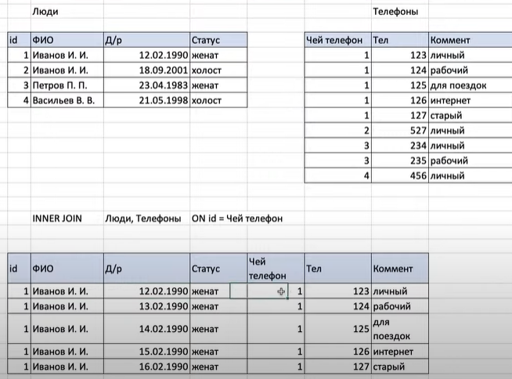 Порядок таблиц не важен Люди, Телефоны = Телефоны, Люди (разница лишь в последовательности таблиц в результате) | INNER JOIN сопосотавляет выбранные в после оператора ON элементы. В случае нахождения одновременно существующих одинаковых/равнозначных элементов таблицы Люди (ID) и Дополнительной таблица Телефоны выводит все данные из обеих таблиц | 0:34:00
LEFT JOIN Люди, Телефоны ON id = Чей телефон | Порядок таблиц важен Люди, Телефоны != Телефоны, Люди Важно! В данном случае по умолчанию копируются все значения (атрибуты и их значения) ЛЕВОЙ таблицы в РЕЗУЛЬТИРУЮЩУЮ таблицу, а затем происходит сопоставление (см комментарии в ячейке правее) | LEFT JOIN сопосотавляет выбранные в после оператора ON элементы. В случае нахождения элементов таблицы Люди (ID) в Дополнительной таблица Телефоны выводит все данные из обеих таблиц по элементам ЛЕВОЙ таблицы (Люди) В случае отсутствия пересекающихся элементов ЛЕВОЙ таблицы в Правой, остаются только данные ЛЕВОЙ таблицы, а правее заполняются пустые значения | 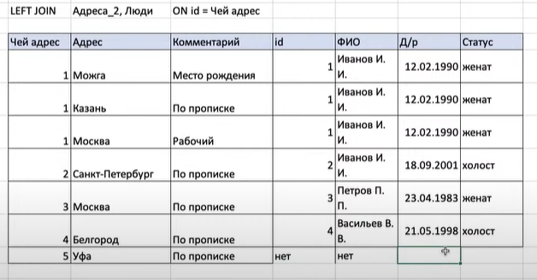 0:52:48 1:01:00
RIGHT JOIN Телефоны, Люди ON id = Чей телефон |  | Важно! Разница между RIGHT JOIN Телефоны, Люди ON id = Чей телефон и LEFT JOIN Люди, Телефоны ON id = Чей телефон заключается лишь в другом отображении РЕЗУЛЬТИРУЮЩЕЙ ТАБЛИЦЫ (она будет строиться по приципу ПРАВАЯ таблица, а к ней подтягиваться значения в ЛЕВУЮ часть РЕЗУЛЬТИРУЮЩЕЙ таблицы). То есть разница в каком порядке стоят таблицы в РЕЗУЛЬТАТЕ | 1:05:00
FULL JOIN Телефоны, Люди ON id = Чей телефон | ДЛЯ УДОБСТВА: использовать vlookup для Дополнительных таблиц, а затем распределить последовательность относительно команды JOIN | FULL JOIN Телефоны, Люди ON id = Чей телефон - это тоже самое, что и RIGHT JOIN Телефоны, Люди ON id + LEFT JOIN Телефоны, Люди ON id
SELECT ФИО, Тел, Адрес FROM Люди INNER JOIN Телефоны ON id = Чей телефон INNER JOIN Адреса ON id = Чей адрес WHERE ФИО = «Петров П.П.» |  | Пояснение по подходу к выборке с большим количеством команд
Шаг 1.1: Люди INNER JOIN Телефоны ON id = Чей телефон |  | Берем таблицу Люди слева, таблицу Телефоны справа -> сливаем по INNER JOIN Примечание! Люди INNER JOIN Телефоны ON id = Чей телефон - это тоже что и INNER JOIN Люди, Телефоны ON id = Чей телефон
Шаг 1.1: INNER JOIN Адреса ON id = Чей адрес |  | Берем таблицу Результат слева, таблицу Адреса справа -> сливаем по INNER JOIN
Шаг 2: WHERE ФИО = «Петров П.П.» |  | В Результате оставляем только те данные, где обозначена ФИО "Петров"
Шаг 3: SELECT ФИО, Тел, Адрес |  | Выводим только ФИО, Тел, Адрес

Урок 3
Лекция
Проектирование изначальной базы данных |  | Особенно важно для проджект менджеров и продакт менеджеров, а также бизнес-аналитиков. Так как именно люди этих специальностей отвечают за полное и детальное понимание всех бизнес процессов, а также тех данных, которые требуются участникам этиъ процессов для гармонии. | 0:06:00
Создаем таблицу для разработчика | Данная таблица удобна для создания ТЗ тому человеку, который будет работать с данными нашей базы | Создаем таблицу для разработчика, в которой указываем все типы данных, а также название полей/атрибутов данных, содержащихся в определенной таблице. (По умолчанию: Параметр, Тип данных, Длина, Комментарий) | 0:16:00
Тип данных |  | Int - целочисленное число - длина 10 Real - вещественное число Text - строка TimeStamp - точное время события (дата и время) - длина 12 Date - дата - длина 8
 |  | Важно! Добавлять в каждую Основную и дополнительные таблицы (не справочные?) свой Первичный ключ (Id) для связи разных таблиц между собой
 |  | Важно! При создании базы данных (таблицы в данном случае) важно разносить данных, записанные через <пробел> или <точку/другой знак>, в отдельные колонки | 0:16:00
 |  | Важно! Создавать справочники (отдельные дополнительные таблицы, которые позволят вводить данные не руками, а выпадающим списком) для типов данных, которых используется ограниченная вариация данных (1- женат, 2 - холост, 3 - разведен). Чтобы избегать опечаток, либо иметь возможность увеличение вариативности данных с течением времени | 0:18:25
Типы связей между таблицами |  |  | 0:50:00
"Один к одному" связь |  | Ребенок - Мама У любого ребенка может быть только одна мама
"Один ко многим" связь |  | Мама - несколько детей У мамы может быть не один ребенок
"Многие ко многим" связь |  | Человек - Адрес Несколько человек живет по одному адресу. Несколько адресов значатся за одним человеком | 0:53:00
Перед началом построения любой базы |  | Перед началом построения любой базы необходимо выделить все сущности (автомобиль, клиент, сделка и тп)/объекты бизнес-процессов | 1:36:00

